Sheet1
 |  | 美术出图需要满足
 |  | a.统一画风，程序的策划案是零散的
 |  | b.切图得细切，不要有多余空白，出图得有效果图，标明字体大小&&色值
 |  | c.动画一般用Spine实现，不会可以程序搞。有一点建模基础最好，不会也行
 |  | d.最好会上传到github上面
 |  | e.（加钱）项目后期制作关卡的话，美术也可以参与
 |  | f. （加钱）美术会的话可以帮忙寻找制作音效。不会也没事
 |  | g. 以上内容如果哪一点难做，或者麻烦及时跟程序反应，寻找其他方案
 |  | h.通用==只用出一次图
 |  | i.所有内容美术都可以提出意见，修改建议，参与讨论
 |  | j.内容完成后，预估还有1小时至半天的额外工作量用于查缺补漏
 |  | k.有的时候可能下班后要打个电话开个会之类，但能保证都在10点前
 |  | 项目规划
 |  | 项目目前预计国庆后上线，美术出图时间大概有2个月，预估全职的话大概15天-20的工作时常，兼职45天左右
 |  | 上线后数据正常的话发红包😊,小画一饼
 | 一 | Loading页面
 | 需求点
 |  | a.Logo游戏名字暂定Car Out 3D！
 |  | b.背景人物，参考下面并根据本游戏画风出一个
 |  | c.背景道路图，背景等玩法制作完成截图处理
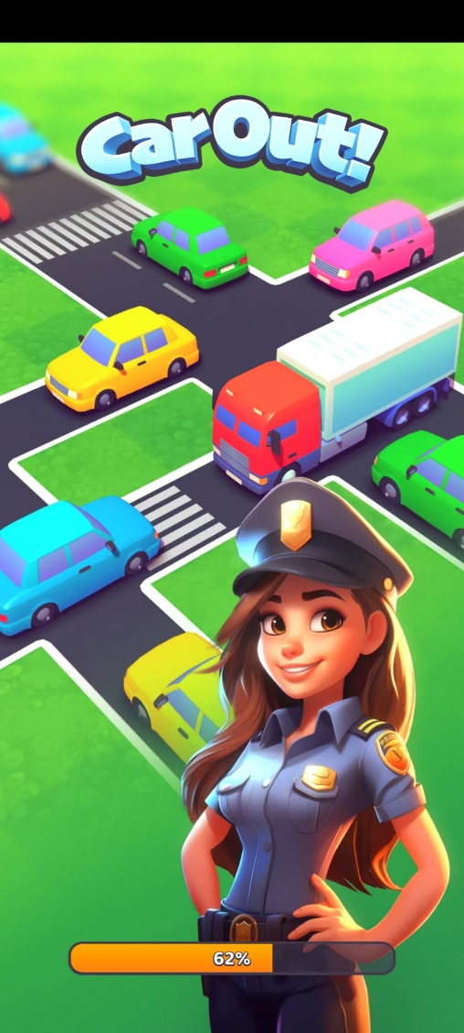

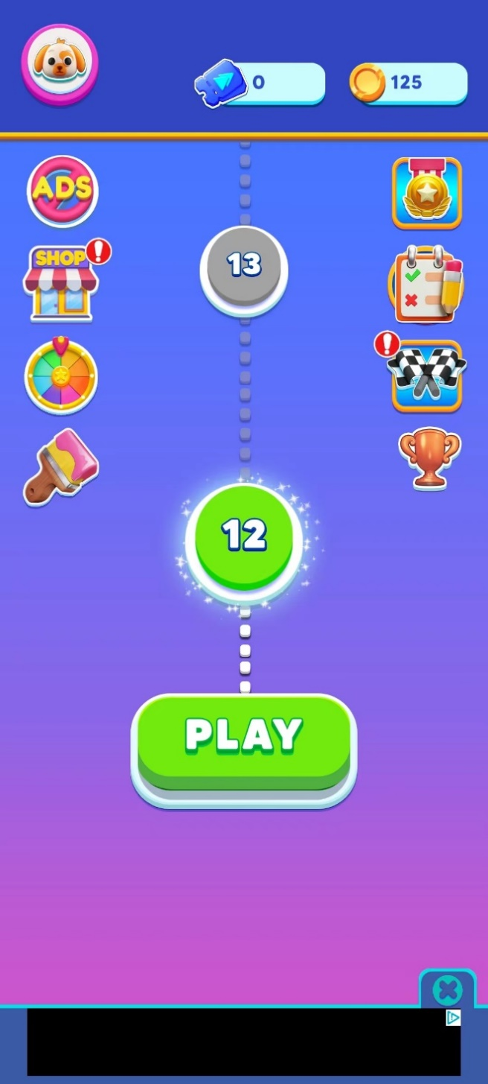
 | 二 | 主页面
 | 1.顶部常驻美元&金币
 |  | a.图标背景

 |  | b.图标
 |  |  | ① 金币图标，里添加小车，注意高光直接特效直接画里面
 |  |  | ② 美元图标
 |  |  | ③ 钻石图标
 |  |  | ④一上图标有两个尺寸，一个为top小图标，一个为领奖时的大图标

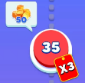
 | 2.中间部分
 |  | a.关卡难度状态
 |  |  | ① 普通绿色
 |  |  | ② 未解锁灰色
 |  |  | ③ 第一档难度橙色
 |  |  | ④ 第二档难度红色
 |  |  | ⑤ 第三档难度紫色
 |  | b.路线
 |  |  | ① 未解锁灰色
 |  |  | ② 已解锁白色

 |  | c.渐变背景
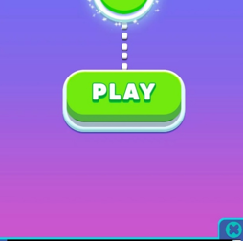

 |  | d.基础红点
 |  |  | icon
 |  |  | 动画程序实现，美术可以帮忙看下动画的时间序列
 |  | f.按钮需要注意有按下状态，以及hard状态
 |  |  | ① 绿色按钮有按压状态和正常状态，总有两张图
 |  |  | ② 白色底板，橙色底板，紫色底板，红色底板
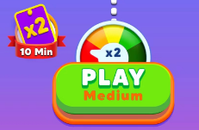

 | 三 | 商店
 | 1.主页面图标

 | 2.商店页面
 |  | a.商店顶
 |  |  | ① 红白色的顶部
 |  |  | ② 左上角的文字，如果没有合适字体做成图片格式

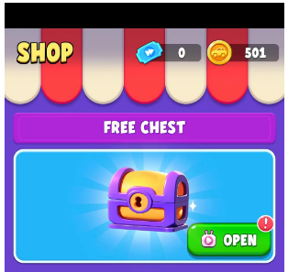
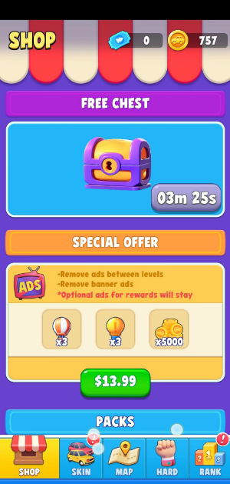
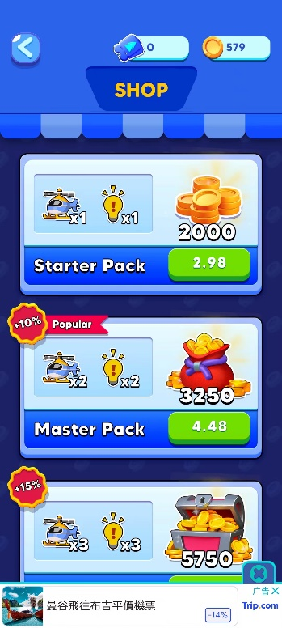
 |  | b.商店页背景
 |  |  | 看最右边大图，如果是纯色的给个色值就行

 |  | c.免费宝箱-标题栏背景

 |  | d.免费宝箱-宝箱展示
 |  |  | ① 宝箱可以打开的待机动画状态，以及不可领取的idle状态
 |  |  | ② 背景特效
 |  |  | ③ 蓝色背景（展示内容背景）
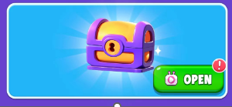

 |  | e.基础通用按钮
 |  |  | ① 绿色通用按钮
 |  |  | ② 灰色按钮
 |  |  | 以上按钮参考蓝色底板的，也是有按压和正常两个状态，两张图
 |  |  | ③ 通用广告Icon
 |  |  | ④ 广告icon动画

 |  | f.领取宝箱
 |  |  | ① 打开宝箱的spine动画（试试能不能同时吧爆炸特效也实现了）
 |  |  | ② 景注意拆分，中间道路是会动的，拆成单独的道路线

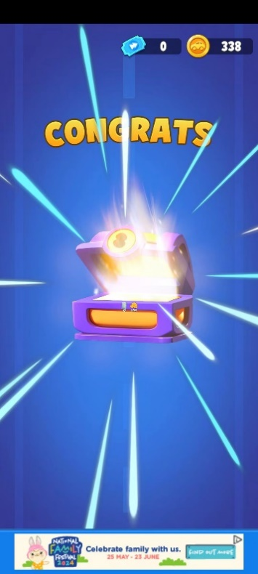

 |  | g.道具购买标题栏

 |  | h.道具礼包
 |  |  | ① 第一个档的礼包可以获得道具和金币，方式为广告
 |  |  | ② 第二个档，金币购买，获得道具，没有金币
 |  |  | ③ 第三档为钻石购买，获得道具和金币
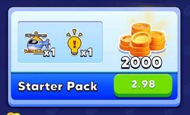
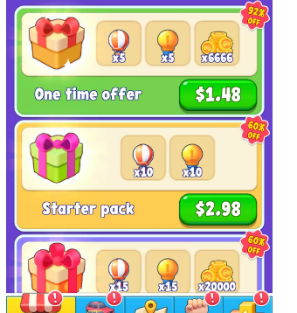

 | 四 | 签到
 | 1.主页面图标

 | 2.弹窗
 |  | a.弹窗标题栏
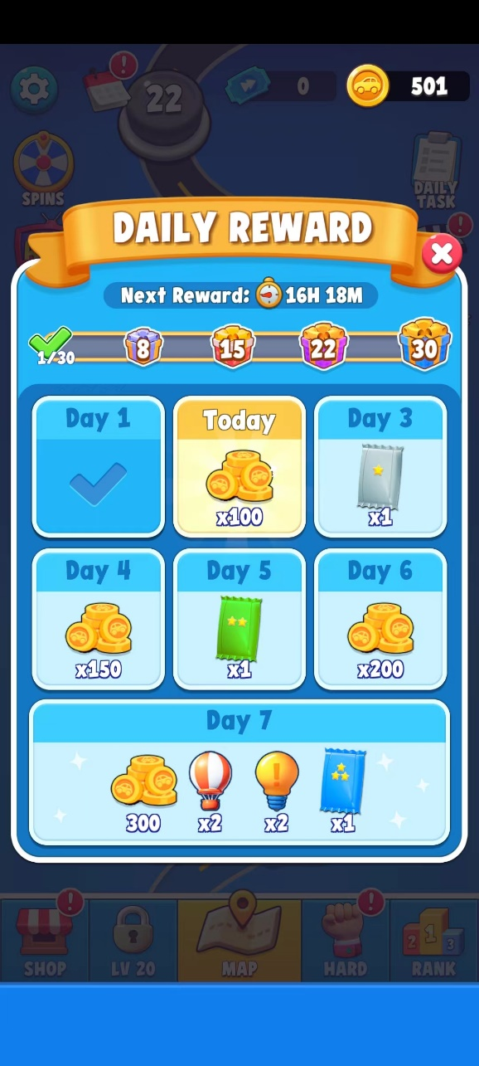

 |  | b.倒计时
 |  |  | ① 倒计时图标Icon
 |  |  | ② 底部遮罩

 |  | c.进度条
 |  |  | ① 进度条 中间填充绿色
 |  |  | ② 几个礼包图片icon

 |  | d.关闭按钮，通用

 |  | e.周签到奖励状态
 |  |  | 统一边角弧度，程序九宫格拉伸
 |  |  | ① 可领取但未领取

 |  |  | ② 已领取

 |  |  | ③ 未领取

 |  | f.弹窗背景，通用
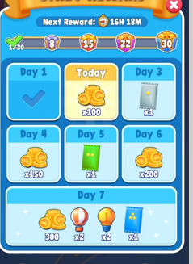

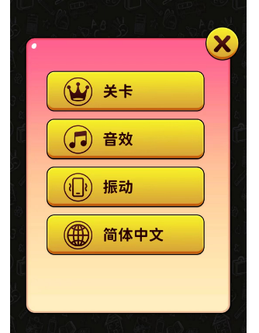
 | 五 | 设置功能
 | 1.图标对应开关状态
 |  | a.音效按钮
 |  | b.震动
 |  | c.语言
 |  | d.隐私政策
 |  | e.用户协议
 |  | f.按钮得设计一个禁用状态

 | 六 | 换肤功能
 | 1.顶部标签页
 |  | ① 选中状态
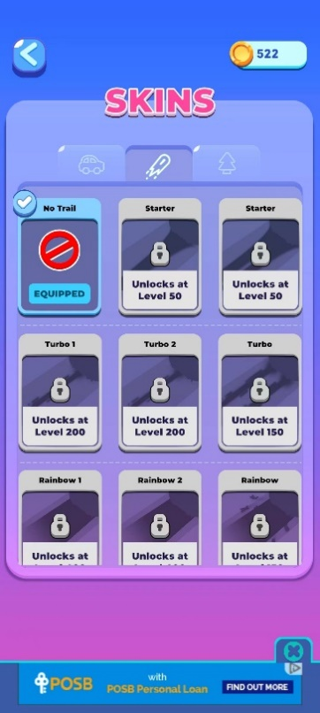
 |  | ② 未选中状态
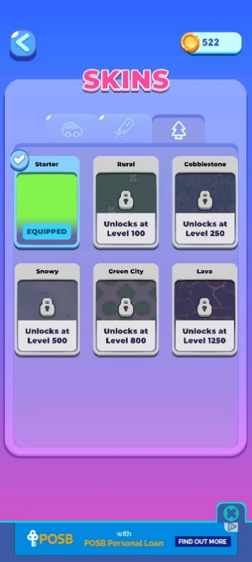
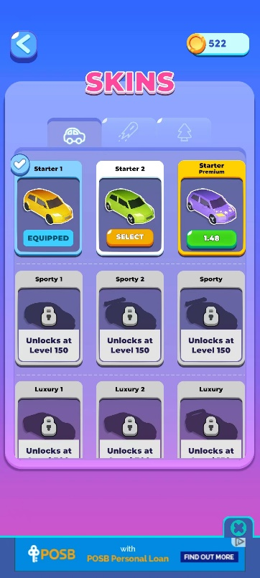
 |  | ③ 小车&轨迹&小树图标

 | 2.内容
 |  | ① 选中，需要小车预览图和背景预览图、以及轨迹预览图


 |  | ② 未解锁，中间内容分为小车、背景、轨迹




 |  | ③ 解锁未选中，橙色按钮做成通用


 |  | ④ 解锁未购买
 |  | 购买方式为广告或者金币购买


 | 3.弹窗背景
 |  | 考虑和之前的统一

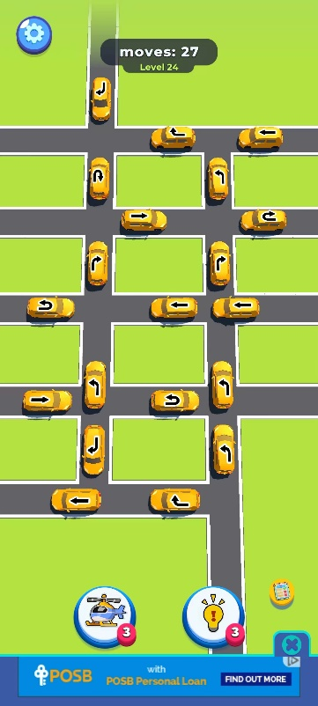
 | 七 | 玩法页面
 | 说明：玩法为简单的3D游戏，但背景和道路都是使用2d图片制作
 | 背景就是一张大图，不同皮肤切换不同材质
 | 道路逻辑的是同样使用2d图片，程序通过路口+道路拼接成一张图
 | 最下方有道路图

 | 1.左上角设置
 |  | icon
 | 2.顶部
 |  | ① 关卡显示
 |  | ② 背景底板

 | 3.下方两按钮
 |  | ① 按钮背景
 |  | ② 图标：飞机和灯泡（提示）
 |  | ③ 次数用完，按钮变成广告状态

 | 4.小车移动方向

 | 八 | 关卡流程

试着在胜利页面插入美元领取
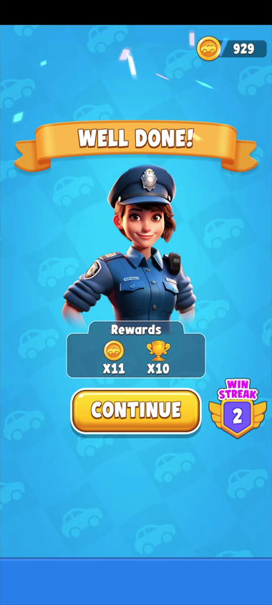
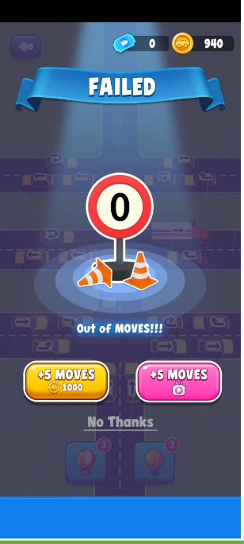
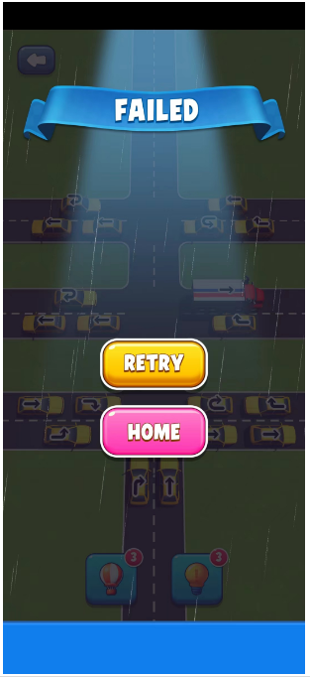

讨论点：胜利页面怎么制作&&小车模型改用卡通风还是真实3d效果

 | 九 | 任务系统（暂定）

以下内容，程序可以自己实现，美术需要帮忙参考，若效果不行，则需新出图
背景
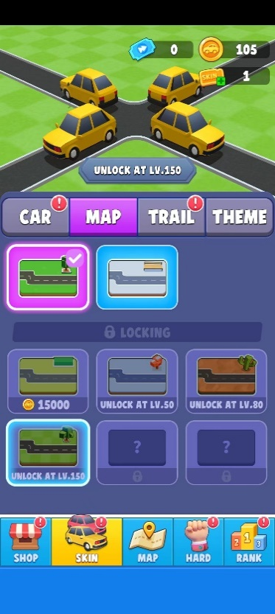
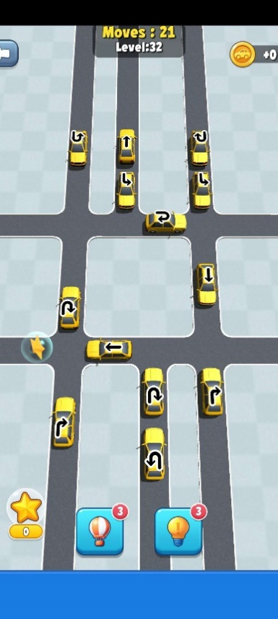
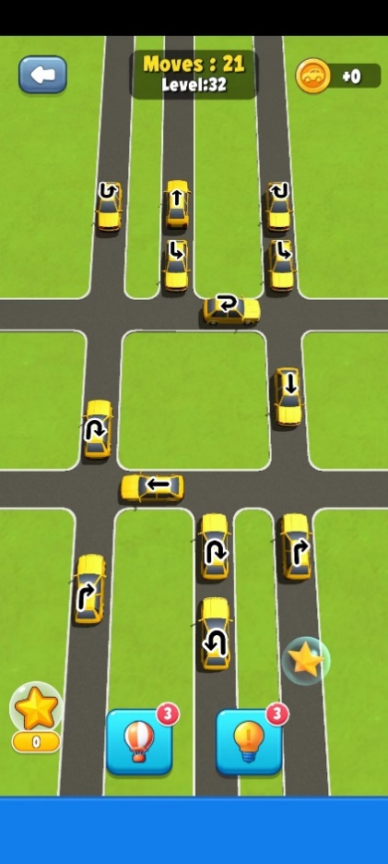
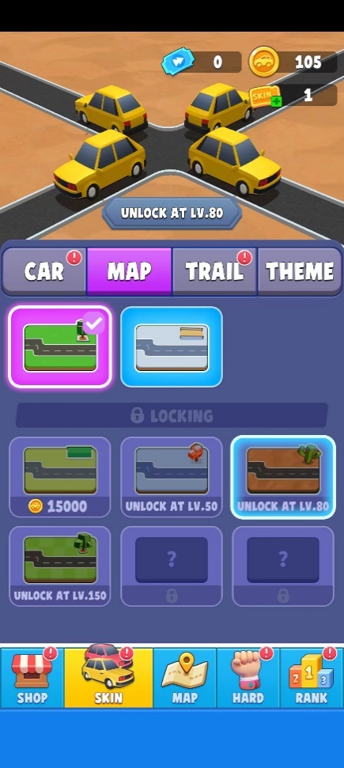

 | 直路 |  |  | 双行道 |  | 三行道

 | 路口
 | T形状（直+直） |  |  | 直+双

 | 车

 | 直+直十字形 |  |  |  | 双行道+单行道 |  | 三+直

 | 双+双 |  |  |  | 双+三

 |  |  | 三+三

